Portada

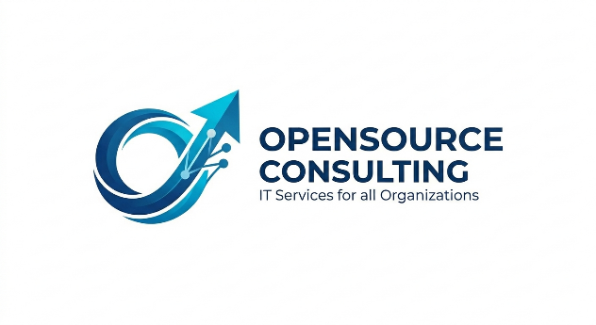
RFP — Request for Proposal
Transformación Digital — Inversora de Capilla S.A.
OpenSource Consulting · Grupo 3 · FCE-UBA · 2026

Empresa solicitante | Inversora de Capilla S.A.
Consultora | OpenSource Consulting
Responsable sponsor | Ramiro Illa y socio
Fecha de emisión | Junio, 2026
Versión | v4
Ponderación global | Funcional 45% | Técnico 15% | Económico 20% | Proveedor 20%

Introducción
Metodología adoptada | TOGAF ADM |  | Supuestos de evaluación
 | Modelo de Innovación de Doblin |  | Horizonte de evaluación: 3 años.
 |  |  | Cantidad estimada: 5-15 usuarios.
 |  |  | Modelo SaaS Cloud First.
Matriz de ponderación |  |  | Operación Argentina.

None
 | Dimensión del RFP | Ponderación | Foco Crítico de Evaluación

 | Aspecto Funcional | 45% | Capacidad de cobertura del CRM comercial, embudo de ventas, repositorio documental unificado, automatización financiera y módulos de control de obra en campo.
 | Aspecto Técnico | 15% | Cumplimiento del modelo 100% SaaS nube, APIs de integración abierta, seguridad avanzada (MFA, RBAC), cifrado de datos (Ley 25.326) y disponibilidad del 99.5% uptime.
 | Aspecto Económico | 20% | Análisis del Costo Total de Propiedad (TCO) proyectado a 3 años, diferenciando claramente la inversión inicial (CAPEX) del costo operativo mensual de las suscripciones (OPEX).
 | Aspecto Proveedor | 20% | Idoneidad y experiencia en los sectores de Real Estate / PropTech, solidez legal y fiscal en Argentina (facturación ARS / AFIP) y planes estructurados de soporte con penalidades.

Escalas | NAT. | - Lo tiene de manera nativa | 100%
 | INC. | - No lo tiene pero nos lo incluye si lo compramos | 75%
 | CONF. | - No lo tiene pero es configurable (cotizable) | 50%
 | DES. | - No lo tiene pero lo puede desarrollar | 25%
 | N/A | - No lo tiene / ni lo puede desarrollar | 0%

 | — NOTA ACLARATORIA SOBRE USO DE ESCALAS —
 | Aspectos Funcional y Técnico
 | Las escalas NAT/INC/CONF/DES/N/A evalúan si la plataforma posee la funcionalidad o el atributo técnico de forma nativa, si puede incluirlo con adquisición de módulo adicional, si es configurable, si debe desarrollarse a medida o si directamente no lo ofrece ni puede ofrecerlo.

 | Aspecto Económico — Escala adaptada
 | Puntaje | Descripción | Ejemplos : | Coste Total de Propiedad (TCO) a 3 años
 | 100% | Muy competitivo |  | Puntaje | TCO
 | 75% | Competitivo |  | 100% | ≤ USD 10.000
 | 50% | Aceptable |  | 75% | USD 10.001–15.000
 | 25% | Elevado |  | 50% | USD 15.001–20.000
 | 0% | Inviable |  | 25% | USD 20.001–25.000
 |  |  |  | 0% | > USD 25.000
 | Certificaciones
 | Puntaje | Condición |  | Licencias
 | 0.00% | Sin certificaciones |  | Puntaje | Licencia mensual
 | 50.00% | ISO 27001 o equivalente |  | 100% | ≤ USD 50 por usuario
 | 100.00% | ISO 27001 + SOC 2 + otras certificaciones relevantes |  | 75% | USD 51–75
 |  |  |  | 50% | USD 76–100
 | Experiencia en la Industria |  |  | 25% | USD 101–150
 | (Aplica a experiencia inmobiliaria, construcción, PyMEs similares) |  |  | 0% | > USD 150
 | Cumplimiento | Criterio
 | 100% | Más de 10 casos comprobables en la industria o segmento
 | 75% | Entre 5 y 10 casos
 | 50% | Entre 2 y 4 casos
 | 25% | 1 caso documentado
 | 0% | Sin referencias relevantes

 | Trayectoria y Solidez del Proveedor
 | (Aplica a antigüedad, clientes, presencia internacional, estabilidad financiera)
 | Cumplimiento | Criterio
 | 100% | >15 años en el mercado y presencia internacional consolidada
 | 75% | 10-15 años y presencia regional
 | 50% | 5-10 años y presencia nacional
 | 25% | <5 años o presencia limitada
 | 0% | Sin evidencia suficiente

 | Soporte y Servicio
 | (Aplica a soporte en español, SLA, canales de atención)
 | Cumplimiento | Criterio
 | 100% | Soporte en español, múltiples canales, SLA formal 24x7
 | 75% | Soporte en español con SLA en horario extendido
 | 50% | Soporte en español sin SLA formal
 | 25% | Soporte principalmente en inglés
 | 0% | Sin soporte verificable

 | Referencias y Satisfacción de Clientes
 | (Aplica a casos de éxito, testimonios, reputación)
 | Cumplimiento | Criterio
 | 100% | Referencias verificables y alta satisfacción documentada
 | 75% | Varias referencias positivas
 | 50% | Algunas referencias positivas
 | 25% | Pocas referencias disponibles
 | 0% | Sin referencias

 | Capacitación y Adopción
 | (Aplica a onboarding, formación, documentación)
 | Cumplimiento | Criterio
 | 100% | Capacitación estructurada + documentación + academia
 | 75% | Capacitación y documentación formal
 | 50% | Documentación suficiente
 | 25% | Documentación básica
 | 0% | Sin recursos disponibles

Gráfico Ponderación
 | MS Dynamics 365 | Zoho One | Máximo
FUNCIONAL | 41.43% | 41.73% | 45.00%
TÉCNICO | 14.61% | 13.45% | 15.00%
ECONÓMICO | 12.77% | 17.98% | 20.00%
PROVEEDOR | 19.23% | 17.34% | 20.00%

 | 88.03% | 90.50%

